Flujo del app
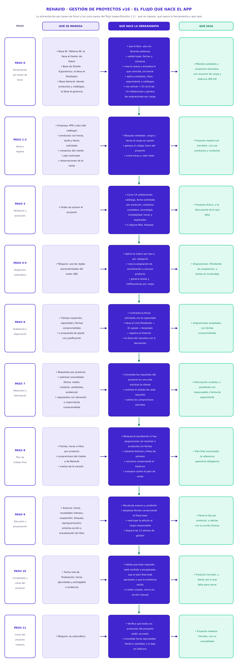
REHAVID S.A.S. · Gestión de proyectos v16 · VERSIÓN FINAL · aceptación de salida a producción

Pestaña 2 · El flujo que hace el app: la alimentación por bases y los once pasos; por cada paso, qué se ingresa, qué opera el aplicativo y qué sale. Solo lectura.

